Задание 1
 | Комментарий
1. Почему практики тест-дизайна нельзя применять сразу после получения требований?
Я считаю, что практики тест-дизайна нельзя применять сразу, т.к сначала необходимо провести тест-анализ, чтобы провести поиск, уточнение и декомпозицию требований
2. В какой ситуации классы эквивалентности и граничные значения могут существовать по отдельности? Аргументируй свой ответ и приведи примеры.
Классы эквивалентности и граничные значения могут существовать по отдельности, если необходимо проверить определённый набор данных Пример: Необходимо проверить, что система укажет название праздника 4-го ноября, 8-го марта, 23-го февраля Класс эквивалентности для данной задачи не выделить, т.к это набор, проверим значения на границе. 4-го ноября день народного единства Проверим значения вне границы: 3-го и 5-го ноября нет праздника Остальные праздники проверяются аналогично.
3. Что такое эквивалентность? Что такое класс эквивалентности?
Эквивалентность - это равноценность объектов. Если рассматривать эквивалентность в тестировании, то это объекты, которые система обрабатывает одинаково Класс эквивалентности - это набор значений(Также в класс эквивалентности может входить 1 значение), которые система применяет одинаковую логику
4. Можно ли исключить проверку в середине диапазона в пользу проверок на границах, входящих в диапазон? Аргументируй свой ответ.
Нельзя, так как если система не работает при значениях внутри класса эквивалентности, то она не будет работать при значениях на границе
5. Представь, что тебе нужно протестировать форму: у каждого поля есть валидатор. Результат работы формы зависит от комбинации данных в полях. Какие практики тест-дизайна следует применить и почему? Аргументируй свой ответ.
1. Выделение классов эквивалентности - данная техника может применяться для проверки валидации пароля, логиня и подобных полей 2. Проверка граничных значений - эта техника необходима, если есть ограничения на символы в пароле, логине и т.д, т.к можно выделить классы эквивалентности и после этого проверить граничные значения. Также если есть набор данных, то данная техника тоже необходима 3. Попарное тестирование - данная техника необходима для того, чтобы оптимизировать проверки, т.к уменьшиться набор браузеров, разрешений и ОС на которых необходимо протестировать форму
6. Какими способами можно оптимизировать количество проверок при работе с таблицами принятия решений? Аргументируй свой ответ.
Таблицу принятия решения можно оптимизировать следующими способами: 1. Убрать повторяющиеся значения, которые считаются негативной проверкой 2. Объединить группы классов результат которых одинаков (Например, если перевод невозможен
7. Ты знаешь, что попарное тестирование исключает часть проверок. Аргументируй, почему его можно применять.
Если пара параметров вызвала ошибку в комбинации с другими параметрами, с большой вероятностью та же пара вызовет ошибку и в другой комбинации, именно поэтому достаточно протестировать только уникальные пары вариантов. Большинство ошибок вызвано единственными входными параметрами или вызвано взаимодействием между двумя параметрами. Все эти ошибки могут быть устранены путем тестирования пар. Ошибки, вызванные взаимодействием трех или более параметров, обычно очень редки и дают меньше оснований для больших инвестиций в их поиск.
8. Опиши, чем чек-лист отличается от тест-кейсов. Приведи примеры, где применяют и то, и другое.
Чек-лист отличается от тест-кейса подробностью. В чек-листе отсутствует подробное описание шагов, тогда как в тест-кейсе каждый шаг проверки описан подробно. Чек-лист и тест-кейсы применяют в проектах, где часть функционала можно проверить с помощью чек-листа, а другую часть в помощью тест-кейса. Например, логику расчёта стоимости такси нужно проверить с помощью тест-кейса, а расположение определённой иконки с помощью чек-листа
9. Как правильно составить баг-репорт? Какие элементы баг-репорта — обязательные? Почему?
Обязательные элементы баг-репорт: 1. ID - это уникальный идентификатор бага, баги не должны повторяться, иначе будет путаница 2. Заголовок - описывает вкратце суть дефекта 3. Фактический и ожидаемый результаты - разработчик должен понимать что именно ему нужно исправить, а также должен понимать какой результат ожидает пользователь 4. Шаги выполнения - разработчик должен суметь выполнить баг 5. Приоритет - степень важности бага, если времени до релиза останется мало, то будут исправлять баги с высоким приоритетом 6. Окружение - баг может появится на определённом устройстве или же браузере, поэтому окружение необходимо писать
10. По каким правилам составляют заголовок баг-репорта? Что будет, если составить заголовок неправильно?
Заголовок баг-репорта должен вкратце излагать суть ошибки, а также отвечать на вопросы "Что?Где?Когда?". Если заголовок составить неправильно, то разработчик не будет понимать, что работает неправильно к какому багу приступить в первую очередь
11. Из чего состоит клиент-серверная архитектура приложения? Кратко опиши функциональность каждого элемента.
Клиент-серверная архитектура состоит из клиента, сервера и интернета, который их соединяет. Клиент и сервер работают по отдельности, клиент отвечает за взаимодействие с пользователем, сервер в свою очередь за логические операции, вычисления и хранение данных, а интернет за связь между клиентом и сервером
12. Опиши этапы обработки запроса после того, как в адресную строку браузера вводят URL: https://yandex.ru.
1. Браузер делает запрос к DNS-серверу 2. Устанавливает соединения с сервером 3. Отправка HTTP/HTTPS-запросов для получения контента 4. Сервер отправляет ответ клиенту 5. Браузер получает данные с сервера, обрабатывает полученные пакеты и отрисовывает интерфейс.
13. Опиши роль HTML, CSS и JS в создании веб-страницы. За что они отвечают?
HTML - язык разметки, с помощью него можно просматривать страницы в браузере, также с помощью него структурируют веб-страницу CSS - язык стилей. Благодаря ему задают внешний вид страницы JavaScrip (JS) - создаёт анимацию на странице, другими словами добавляет интерактивности странице
14. Что такое кэш? Зачем он нужен? Какое правило нужно соблюдать при работе с кэшем в тестировании?
Кэш - данные веб-страницы, которые сохраняются на компьютер, когда мы открываем изображения, слушаем аудиозаписи или смотрим видео При тестировании необходимо очищать кэш, т.к из-за того, что данные закэшированы может происходить баг
15. Опиши уровни модели TCP/IP. За что отвечает каждый уровень? С каким уровнем тестировщик работает чаще всего?
1. Прикладной - на данном уровне поступает запрос от приложения на передачу данных 2. Транспортный - контролирует и обеспечивает передачу данных по сети 3. Сетевой - на данном уровне формируются сетевые пакеты 4. Уровень сетевых интерфейсов - данный уровень определяет, как упаковать данные, чтобы передать по сети Тестировщик чаще всего работает с прикладным уровнем
16. Чем отличаются протоколы TCP и UDP? В каких ситуациях применяют каждый из них? Приведи примеры.
Протокол UDP, в отличие от TCP, не устанавливает соединение перед передачей данных, а сразу отправляет их, также он не ждёт ответ от сервера о статусе доставки. Это не обеспечивает надёжность доставки данных, но ускоряет их передачу. TCP используют если необходимо обеспечить надёжную доставку данных. UDP используют если необходимо эффективно (быстро) передать данные UDP используется при передаче голосовых сообщений, а также видеоданных TCP используется при отправке электронных писем, загрузке файлов
17. Ты знаешь, что есть протоколы HTTP и HTTPS. - Чем отличаются HTTP и HTTPS? В каких случаях не стоит пользоваться HTTP? - Из каких компонентов состоит HTTP запрос: за что отвечает каждый? - Какие HTTP-методы ты знаешь? За что они отвечают? Приведи примеры применения разных методов. - Что такое код HTTP-ответа? Какие коды бывают?
HTTP отличается от HTTPS тем, что HTTPS - защищённый протокол передачи гипертекста HTTP-запрос состоит из: 1. Стартовой строки 2. Заголовка запроса 3. Метод - указывает действия. GET - запросить данные у сервера, DELETE - удаляет данные на бэкэнде, PUT - обновление данные на бэкэнде, POST - отправление данные на бэкэнд, HEAD - выполняет такую же функцию, что и GET, только не содержит тело запроса Код HTTP-Ответа - это трёхзначное число, которое показывает как сервер обработал HTTP-запрос 1хх - информация о том, что запрос принят (102 - запрос пинят, но обработка не завершена) 2хх - сообщение об успехе (200 - ОК, всё выполнилось) 3хх - код перенаправлений (302 - ресурс недоступен) 4хх - клиентские ошибки (404 - страница не найдена) 5хх - ошибки сервера (500 - внутренняя ошибка сервера)
18. Опиши, из каких компонентов может состоять URL. За что отвечает каждый из них?
URL может состоять из: 1. Схема - указывается протокол (HTTP/HTTPS) 2. Логин и пароль - этот компонент указывает серверу какой пользователь к нему обратился 3. Символ @ - отделяет логин и пароль от имени хоста. Но если логин и пароль не используется, то @ в url может отсутствовать 4. Имя хоста - доменной имя или IP-адрес, к которому обращается браузер 5. Порт - виртуальный номер порта для подключения. Почти всегда пользователь не видит порты. 6. Путь - Информация, где находится ресурс 7. Параметры запроса - это дополнительные параметры вида ключ=значение 8. Якорь - дополнительная информация для того, чтобы попасть в нужную часть веб-страницы
19. Какие виды мобильных приложений бывают? В чём особенность каждого?
Виды мобильных приложений: 1. Нативное - устанавливается через специальный файл, может работать без подключения к интернету, использует процессор, оперативную память устройства 2. Гибридное - комбинирует свойства нативного и веб-приложений. Устанавливаются через специальный файл, для нормальной работы в большинстве случаев необходимо постоянное подключение к интернету 3. Веб - для работы необходимо постоянное подключение к интернету, т.к они не устанавливаются на устройство и пользуются такими приложениями через браузер
20. Чем эмулятор отличается от реального устройства? Кратко опиши недостатки и преимущества при тестировании.
Эмулятор иммитирует работа настоящего Android устройства, а также функции приложения Преимущества: 1. Если у тебя нет устройства на котором необходимо протестировать приложение, то ты можешь создать его на эмуляторе и протестировать 2. На эмуляторе можно протестировать версию продукт, если он всё ещё находится в разработке 3. На эмуляторе можно без труда иммитировать прерывания на устройстве (Входящие звонки, SMS и т.д) Недостатки: 1. Некоторые эмуляторы могут не поддерживать определённые типы приложений 2. На эмуляторе невозможно произвести тестирование производительности
21. Проверь, есть ли ошибки в JSON Если да, напиши номер строки с ошибкой, опиши ошибку и предложи исправление.

Ссылка на иллюстрацию:
https://code.s3.yandex.net/qa/schemes/diploma-29.png
03 "value": "Файл" 04 "list": { 15-16 "save_as_doc": "Сохранить как..", 20 "onlick": {, 21 "show_print_option": [{ "Цвет": "Насыщенный", "Черно-белая печать?": "", "Размер печати": "A4"}] 29 Написать закрывающую фигурную скобку }
22. Что такое реляционная база данных? Чем она отличается от нереляционной?
Реляционная база данных - это база данных, которая состоит из таблиц и связей между ними Реляционная база данных отличается от нерялиционной тем, что в первой информация хранится в таблицах, а во второй данные хранятся в формате ключ-значения без использования таблиц
23. Напиши, какие виды JOIN бывают. В чем особенность каждого?
INNER JOIN - возвращает строки строго на пересечении двух таблиц LEFT OUTER JOIN - возвращаются все строки левой таблицы, при этом если у строк левой таблицы выполняется условие соединения, они дополнятся данными правой таблицы. При наличии недостающих данных, вместо строк правой таблицы подставляются NULL-значения. RIGHT OUTER JOIN - возвращаются все строки правой таблицы, при этом если у строк правой таблицы выполняется условие соединения, они дополнятся данными левой таблицы. При наличии недостающих данных, вместо строк левой таблицы подставляются NULL-значения. FULL OUTER JOIN - возвращаются строки и левой, и правой таблиц,при этом если у строк левой таблицы и правой таблицы выполняется условие соединения, они объединятся в одну строку. При наличии строк, у которых не выполняется условие соединения, они дополнятся NULL-значениями.
Исходные данные для заданий ниже Ты тестируешь сервис, который доставляет еду за 30 минут. Пока это маленький стартап, поэтому ты работаешь всего с четырьмя таблицами: Orders — все доставленные заказы; ORDERS_ID — ID заказов, int; USER_ID — ID пользователей, int; EMPLOYEE_ID — ID сотрудников, int; DELIVERY_TIME — время доставки в минутах, int; ITEMS — список товаров, char; Users — пользователи; USER_ID — ID пользователей, int; FULL_NAME — полное ФИО пользователя, char; PHONE — номер телефона пользователя, char; ADDRESS — адрес пользователя, char; Employees — работники; EMPLOYEE_ID — ID сотрудника, int; FIRST_NAME —имя сотрудника, char; LAST_NAME — фамилия сотрудника, char; PHONE — телефон сотрудника, char; JOB_ID — ID специализации, int; Jobs — типы работ в сервисе JOB_ID — ID специализации, int; JOB_TYPE — тип специализации, char; HOURS — число рабочих часов в неделю, int; SALARY — зарплата сотрудника с данной специализацией в рублях, int;

Ссылка на иллюстрацию:
https://code.s3.yandex.net/qa/schemes/diploma-33.png

24. В службу поддержки пришло много жалоб: заказы, в которых есть гречка, доставляют почти час, хотя сервис обещает успеть в 30 минут. Проверь, действительно ли курьеры опаздывают. Выбери все заказы, где есть хотя бы один товар - «гречка» и время доставки свыше 30 минут. В результирующей таблице должны быть ID заказов и ID курьеров. В ответе приложи SQL-запрос.
SELECT ORDERS_ID, EMPLOYEE_ID FROM Orders WHERE DELIVERY_TIME > 30 AND ITEMS = 'гречка';
25. Менеджер предложил добавить новую функциональность в продукт: мониторинг, который показывает самых активных клиентов за всё время работы компании. Проверь, что список пользователей корректно выводится на экран. На этом этапе разработки достаточно проверить только ID клиентов. Выбери пять самых активных клиентов по количеству заказов. В результирующую таблицу выведи ID каждого пользователя и число заказов. Отсортируй данные по убыванию числа заказов, выбери пять самых активных клиентов. В ответе приложи SQL-запрос.
SELECT Users.USERS_ID, COUNT(Orders.ORDERS_ID) AS orders_number FROM Users WHERE INNER JOIN Orders ON Orders.user_id = Users.user_id ORDER BY orders_number DESC LIMIT 5;
26. Из бухгалтерии пришёл баг-репорт: зарплаты сотрудников рассчитываются некорректно. Оказалось, что почти все ошибки в расчётах — в расчётных листах менеджеров. Выведи список ID всех сотрудников, у которых в специализации содержится «менеджер», с зарплатой больше 70 000 рублей. В ответе приложи SQL-запрос.
SELECT Employees.EMPLOYEE_ID FROM Employees INNER JOIN Jobs ON Employees.job_id = Jobs.job_id WHERE Jobs.JOB_TYPE LIKE %менеджер% AND Jobs.SALARY > 70000;
27. Изучи три ситуации и ответь на вопрос: стоит ли писать автотесты в этом случае? Аргументируй свой ответ. 1) Проект существует давно, у него написано много ручных тестов. 2) Проект временный: продлится всего несколько месяцев. 3) Проект нестабилен: в функциональность часто вносят изменения.
1. Я считаю, что в данном варианте необходимо написать автотесты, т.к существует уже много ручных тестов и чтобы экономить время их можно представить в виде автотестов 2. В данной ситуации не стоит писать автотесты, т.к проект временный и будет эффективнее провести ручное тестирование 3. Нет, в данной ситуации не стоит писать автотесты, т.к программный код часто изменяется и из-за этого легче проводить ручное тестирование, чем автоматизированное

Задание 2 артефакты
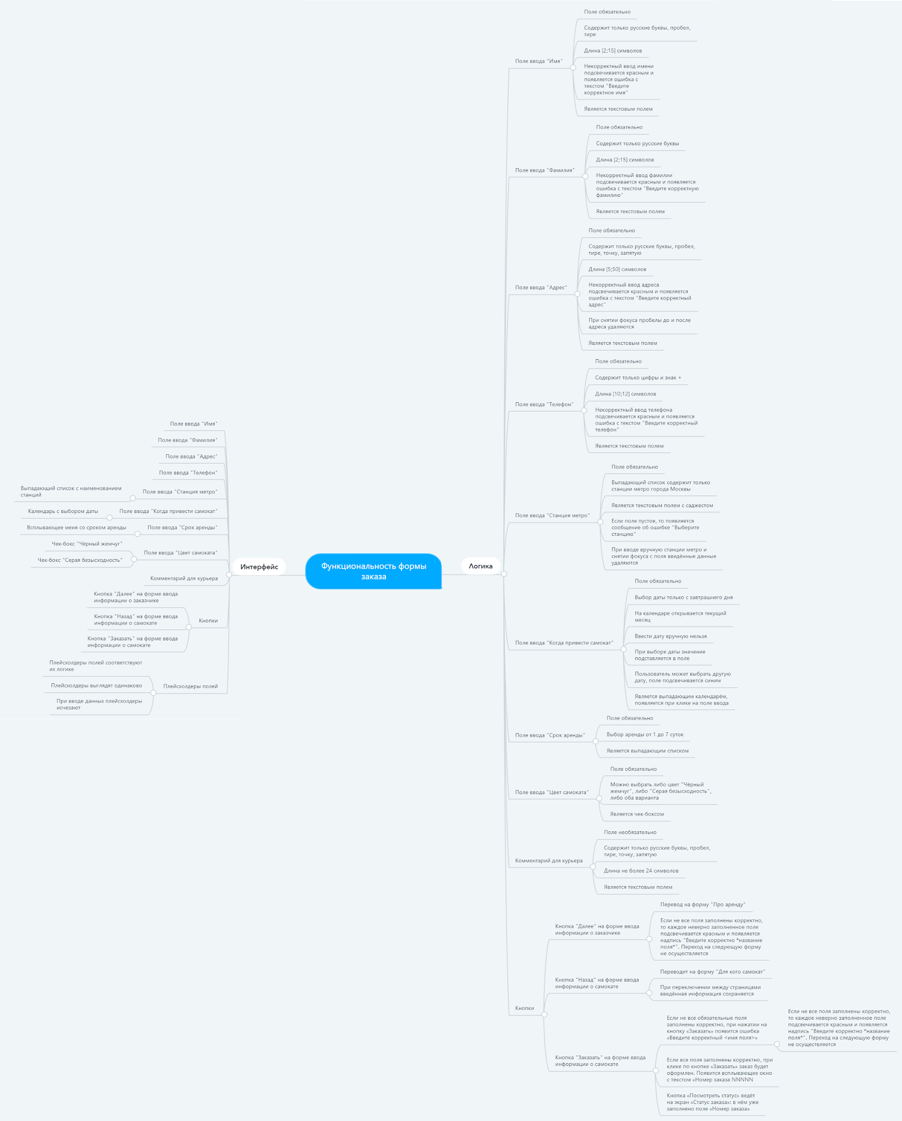
Скриншоты

mindmap | // вставь ссылку или картинку | https://mm.tt/2074201528?t=Kp4DxYw4d8

